Socket编程
1 | socket网络编程
 | 在客户/服务器通信模式中，服务器端需要创建监听特定端口的ServerSocket，ServerSocket负责接收客户连接请求。
 |  | 本章首先介绍ServerSocket类的各个构造方法，以及成员方法的用法，接着介绍服务器如何用多线程来处理与多个客户的通信任务。
 | 本章提供线程池的一种实现方式。线程池包括一个工作队列和若干工作线程。服务器程序向工作队列中加入与客户通信的任务，
 |  | 工作线程不断从工作队列中取出任务并执行它。本章还介绍了java.util.concurrent包中的线程池类的用法，在服务器程序中可以直接使用它们。

2 | 构造ServerSocket
 | ServerSocket的构造方法有以下几种重载形式：
 | l ServerSocket()throws IOException
 | l ServerSocket(int port) throws IOException
 | l ServerSocket(int port, int backlog) throws IOException
 | l ServerSocket(int port, int backlog, InetAddress bindAddr) throws IOException
 | 在以上构造方法中，参数port指定服务器要绑定的端口（服务器要监听的端口），参数backlog指定客户连接请求队列的长度，
 | 参数bindAddr指定服务器要绑定的IP地址。

3 | 绑定端口
 | 除了第一个不带参数的构造方法以外，其他构造方法都会使服务器与特定端口绑定，该端口由参数port指定。
 | 例如，以下代码创建了一个与80端口绑定的服务器：
 | ServerSocket serverSocket=new ServerSocket(80);
 | 如果运行时无法绑定到80端口，以上代码会抛出IOException，更确切地说，是抛出BindException，它是IOException的子类。
 | BindException一般是由以下原因造成的：
 | l 端口已经被其他服务器进程占用；
 | l 在某些操作系统中，如果没有以超级用户的身份来运行服务器程序，那么操作系统不允许服务器绑定到1~1023之间的端口。
 | 如果把参数port设为0，表示由操作系统来为服务器分配一个任意可用的端口。由操作系统分配的端口也称为匿名端口。
 | 对于多数服务器，会使用明确的端口，而不会使用匿名端口，因为客户程序需要事先知道服务器的端口，才能方便地访问服务器。
 | 在某些场合，匿名端口有着特殊的用途，下面会对此作介绍。

4 | 设定客户连接请求队列的长度
 | 当服务器进程运行时，可能会同时监听到多个客户的连接请求。例如，每当一个客户进程执行以下代码：
 | Socket socket=new Socket("www.javathinker.org",80);
 | 就意味着在远程www.javathinker.org主机的80端口上，监听到了一个客户的连接请求。管理客户连接请求的任务是由操作系统来完成的。
 | 操作系统把这些连接请求存储在一个先进先出的队列中。许多操作系统限定了队列的最大长度，一般为50。当队列中的连接请求达到了队列的最大容量时，
 | 服务器进程所在的主机会拒绝新的连接请求。只有当服务器进程通过ServerSocket的accept()方法从队列中取出连接请求，
 | 使队列腾出空位时，队列才能继续加入新的连接请求。

 | 对于客户进程，如果它发出的连接请求被加入到服务器的队列中，就意味着客户与服务器的连接建立成功，客户进程从Socket构造方法中正常返回。
 | 如果客户进程发出的连接请求被服务器拒绝，Socket构造方法就会抛出ConnectionException。
 | ServerSocket构造方法的backlog参数用来显式设置连接请求队列的长度，它将覆盖操作系统限定的队列的最大长度。
 | 值得注意的是，在以下几种情况中，仍然会采用操作系统限定的队列的最大长度：
 | l backlog参数的值大于操作系统限定的队列的最大长度；
 | l backlog参数的值小于或等于0；
 | l 在ServerSocket构造方法中没有设置backlog参数。
 | 以下JoeClient.java和JoeServer.java用来演示服务器的连接请求队列的特性。

5 | 新建Java项目：SocketProject
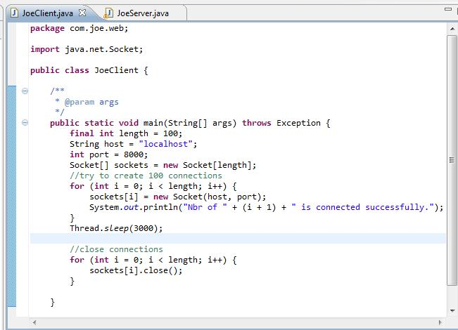

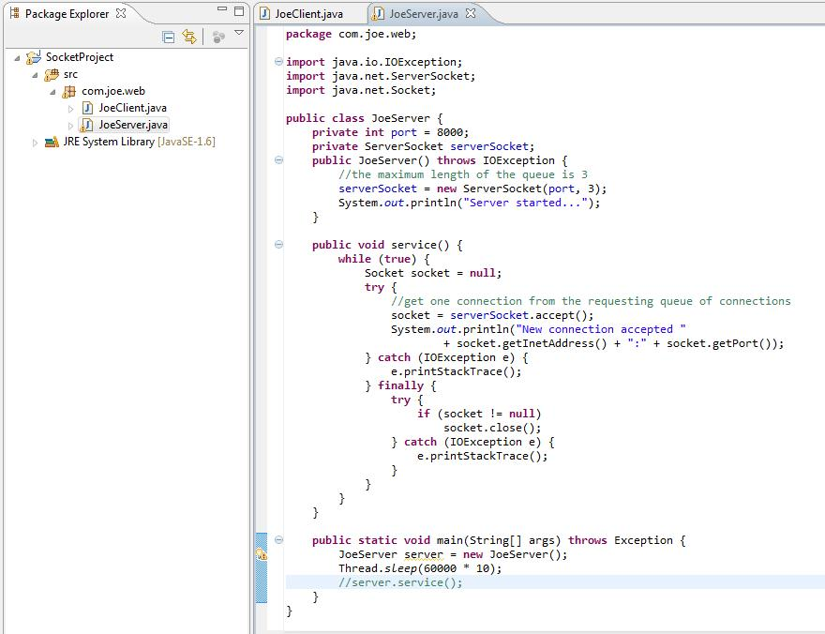

6 | 在server的server.service();行被注掉的情况下，先运行Server，再运行client。

 | 再切换控制台到client的输出
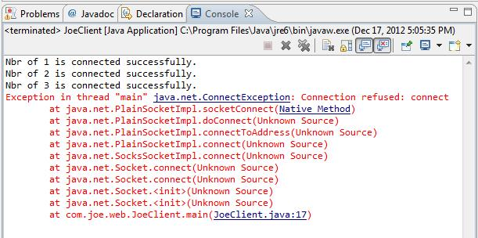

 | 把Server类的main()方法中的“server.service();”这行程序代码注释掉。这使得服务器与8 000端口绑定后，永远不会执行serverSocket.accept()方法。
 | 这意味着队列中的连接请求永远不会被取出。
 | 从以上打印结果可以看出，Client与Server在成功地建立了3个连接后，就无法再创建其余的连接了，因为服务器的队列已经满了。

7 | 把server类的main方法按如下方式修改。再重新运行server类和client类。
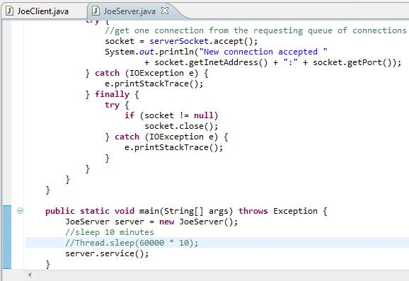

8 | 可看到server端和client端结果分别如下：
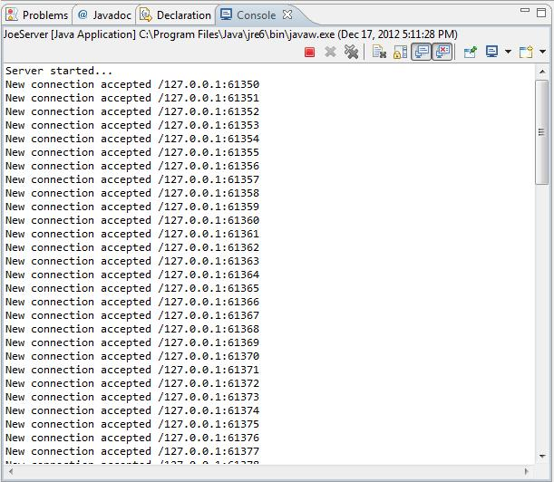

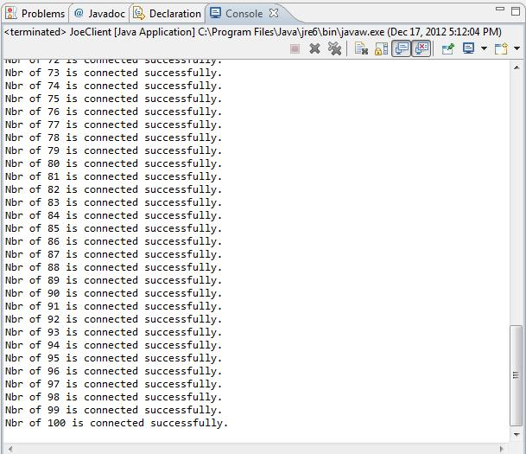

 | 作了以上修改，服务器与8 000端口绑定后，就会在一个while循环中不断执行serverSocket.accept()方法，该方法从队列中取出连接请求，
 | 使得队列能及时腾出空位，以容纳新的连接请求。从以上打印结果可以看出，此时Client能顺利与Server建立100次连接。

9 | 设定绑定的IP地址
 | 如果主机只有一个IP地址，那么默认情况下，服务器程序就与该IP地址绑定。ServerSocket的第4个构造方法ServerSocket(int port, int backlog, InetAddress bindAddr)
 | 有一个bindAddr参数，它显式指定服务器要绑定的IP地址，该构造方法适用于具有多个IP地址的主机。
 | 假定一个主机有两个网卡，一个网卡用于连接到Internet， IP地址为222.67.5.94，还有一个网卡用于连接到本地局域网，IP地址为192.168.3.4。
 | 如果服务器仅仅被本地局域网中的客户访问，那么可以按如下方式创建ServerSocket：
 | ServerSocket serverSocket=new ServerSocket(8000,10,InetAddress.getByName ("192.168.3.4"));

10 | 默认构造方法的作用
 | ServerSocket有一个不带参数的默认构造方法。通过该方法创建的ServerSocket不与任何端口绑定，接下来还需要通过bind()方法与特定端口绑定。
 | 这个默认构造方法的用途是，允许服务器在绑定到特定端口之前，先设置ServerSocket的一些选项。因为一旦服务器与特定端口绑定，有些选项就不能再改变了。
 | 在以下代码中，先把ServerSocket的SO_REUSEADDR选项设为true，然后再把它与8000端口绑定：
 | ServerSocket serverSocket=new ServerSocket();
 | serverSocket.setReuseAddress(true); //设置ServerSocket的选项
 | serverSocket.bind(new InetSocketAddress(8000)); //与8000端口绑定
 | 如果把以上程序代码改为：
 | ServerSocket serverSocket=new ServerSocket(8000);
 | serverSocket.setReuseAddress(true); //设置ServerSocket的选项
 | 那么serverSocket.setReuseAddress(true)方法就不起任何作用了，因为SO_ REUSEADDR选项必须在服务器绑定端口之前设置才有效。

11 | 接收和关闭与客户的连接
 | ServerSocket的accept()方法从连接请求队列中取出一个客户的连接请求，然后创建与客户连接的Socket对象，并将它返回。
 | 如果队列中没有连接请求，accept()方法就会一直等待，直到接收到了连接请求才返回。
 | 接下来，服务器从Socket对象中获得输入流和输出流，就能与客户交换数据。当服务器正在进行发送数据的操作时，
 | 如果客户端断开了连接，那么服务器端会抛出一个IOException的子类SocketException异常：
 | java.net.SocketException: Connection reset by peer
 | 这只是服务器与单个客户通信中出现的异常，这种异常应该被捕获，使得服务器能继续与其他客户通信。
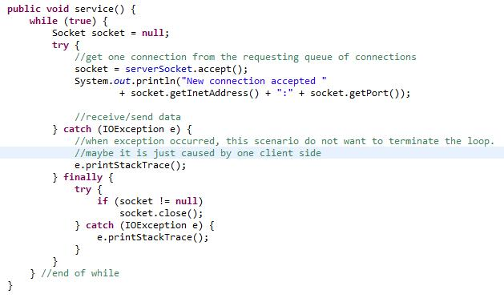

 | 与单个客户通信的代码放在一个try代码块中，如果遇到异常，该异常被catch代码块捕获。try代码块后面还有一个finally代码块，
 | 它保证不管与客户通信正常结束还是异常结束，最后都会关闭Socket，断开与这个客户的连接。

12 | 关闭ServerSocket
 | ServerSocket的close()方法使服务器释放占用的端口，并且断开与所有客户的连接。当一个服务器程序运行结束时，
 | 即使没有执行ServerSocket的close()方法，操作系统也会释放这个服务器占用的端口。因此，服务器程序并不一定要在结束之前执行ServerSocket的close()方法。
 | 在某些情况下，如果希望及时释放服务器的端口，以便让其他程序能占用该端口，则可以显式调用ServerSocket的close()方法。
 | 例如，以下代码用于扫描1~65535之间的端口号。如果ServerSocket成功创建，意味着该端口未被其他服务器进程绑定，否者说明该端口已经被其他进程占用：

 | 以上程序代码创建了一个ServerSocket对象后，就马上关闭它，以便及时释放它占用的端口，从而避免程序临时占用系统的大多数端口。
 | ServerSocket的isClosed()方法判断ServerSocket是否关闭，只有执行了ServerSocket的close()方法，isClosed()方法才返回true；
 | 否则，即使ServerSocket还没有和特定端口绑定，isClosed()方法也会返回false。

 | ServerSocket的isBound()方法判断ServerSocket是否已经与一个端口绑定，只要ServerSocket已经与一个端口绑定，即使它已经被关闭，isBound()方法也会返回true。

 | 如果需要确定一个ServerSocket已经与特定端口绑定，并且还没有被关闭，则可以采用以下方式：
 | boolean isOpen=serverSocket.isBound() && !serverSocket.isClosed();

13 | 获取ServerSocket的信息
 | ServerSocket的以下两个get方法可分别获得服务器绑定的IP地址，以及绑定的端口：
 | l public InetAddress getInetAddress()
 | l public int getLocalPort()
 | 前面已经讲到，在构造ServerSocket时，如果把端口设为0，那么将由操作系统为服务器分配一个端口（称为匿名端口），
 | 程序只要调用getLocalPort()方法就能获知这个端口号。如例程3-3所示的RandomPort创建了一个ServerSocket，它使用的就是匿名端口。

 | 多次运行RandomPort程序，可能会得到如下运行结果：
 | C:\chapter03\classes>java RandomPort
 | 监听的端口为:3000
 | C:\chapter03\classes>java RandomPort
 | 监听的端口为:3004
 | C:\chapter03\classes>java RandomPort
 | 监听的端口为:3005

 | 多数服务器会监听固定的端口，这样才便于客户程序访问服务器。
 | 匿名端口一般适用于服务器与客户之间的临时通信，通信结束，就断开连接，并且ServerSocket占用的临时端口也被释放。
 | FTP（文件传输）协议就使用了匿名端口。

14 | ServerSocket选项
 | ServerSocket有以下3个选项。
 | l SO_TIMEOUT：表示等待客户连接的超时时间。
 | l SO_REUSEADDR：表示是否允许重用服务器所绑定的地址。
 | l SO_RCVBUF：表示接收数据的缓冲区的大小。

14-1 | SO_TIMEOUT选项
 | l 设置该选项：public void setSoTimeout(int timeout) throws SocketException
 | l 读取该选项：public int getSoTimeout () throws IOException
 | SO_TIMEOUT表示ServerSocket的accept()方法等待客户连接的超时时间，以毫秒为单位。
 | 如果SO_TIMEOUT的值为0，表示永远不会超时，这是SO_TIMEOUT的默认值。

 | 当服务器执行ServerSocket的accept()方法时，如果连接请求队列为空，服务器就会一直等待，直到接收到了客户连接才从accept()方法返回。
 | 如果设定了超时时间，那么当服务器等待的时间超过了超时时间，就会抛出SocketTimeoutException，它是InterruptedException的子类。
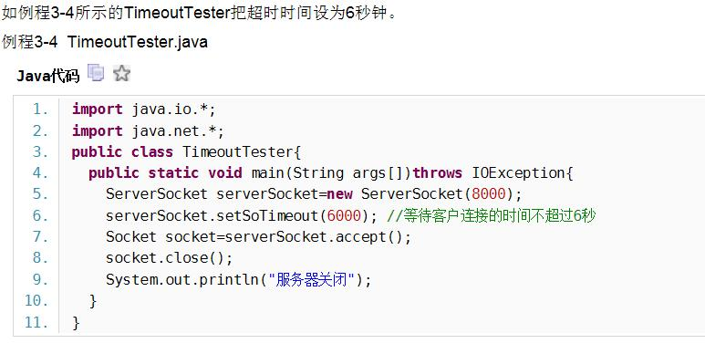

 | 如果把程序中的“serverSocket.setSoTimeout(6000)”注释掉，那么serverSocket. accept()方法永远不会超时，它会一直等待下去，
 | 直到接收到了客户的连接，才会从accept()方法返回。
 | 服务器执行serverSocket.accept()方法时，等待客户连接的过程也称为阻塞。

14-2 | SO_REUSEADDR选项
 | l 设置该选项：public void setResuseAddress(boolean on) throws SocketException
 | l 读取该选项：public boolean getResuseAddress() throws SocketException
 | 这个选项与Socket的SO_REUSEADDR选项相同，用于决定如果网络上仍然有数据向旧的ServerSocket传输数据，
 | 是否允许新的ServerSocket绑定到与旧的ServerSocket同样的端口上。SO_REUSEADDR选项的默认值与操作系统有关，在某些操作系统中，
 | 允许重用端口，而在某些操作系统中不允许重用端口。

 | 当ServerSocket关闭时，如果网络上还有发送到这个ServerSocket的数据，这个ServerSocket不会立刻释放本地端口，而是会等待一段时间，
 | 确保接收到了网络上发送过来的延迟数据，然后再释放端口。

 | 许多服务器程序都使用固定的端口。当服务器程序关闭后，有可能它的端口还会被占用一段时间，如果此时立刻在同一个主机上重启服务器程序，
 | 由于端口已经被占用，使得服务器程序无法绑定到该端口，服务器启动失败，并抛出BindException：
 | Exception in thread "main" java.net.BindException: Address already in use: JVM_Bind

 | 为了确保一个进程关闭了ServerSocket后，即使操作系统还没释放端口，同一个主机上的其他进程还可以立刻重用该端口，
 | 可以调用ServerSocket的setResuse- Address(true)方法：
 | if(!serverSocket.getResuseAddress())
 |  | serverSocket.setResuseAddress(true);
 | 值得注意的是，serverSocket.setResuseAddress(true)方法必须在ServerSocket还没有绑定到一个本地端口之前调用，否则执行serverSocket.setResuseAddress(true)方法无效。
 | 此外，两个共用同一个端口的进程必须都调用serverSocket.setResuseAddress(true)方法，才能使得一个进程关闭ServerSocket后，
 | 另一个进程的ServerSocket还能够立刻重用相同端口。

14-3 | SO_RCVBUF选项
 | l 设置该选项：public void setReceiveBufferSize(int size) throws SocketException
 | l 读取该选项：public int getReceiveBufferSize() throws SocketException
 | SO_RCVBUF表示服务器端的用于接收数据的缓冲区的大小，以字节为单位。一般说来，传输大的连续的数据块（基于HTTP或FTP协议的数据传输）可以使用较大的缓冲区，
 | 这可以减少传输数据的次数，从而提高传输数据的效率。而对于交互式的通信（Telnet和网络游戏），则应该采用小的缓冲区，确保能及时把小批量的数据发送给对方。

 | SO_RCVBUF的默认值与操作系统有关。例如，在Windows 2000中运行以下代码时，显示SO_RCVBUF的默认值为8192:
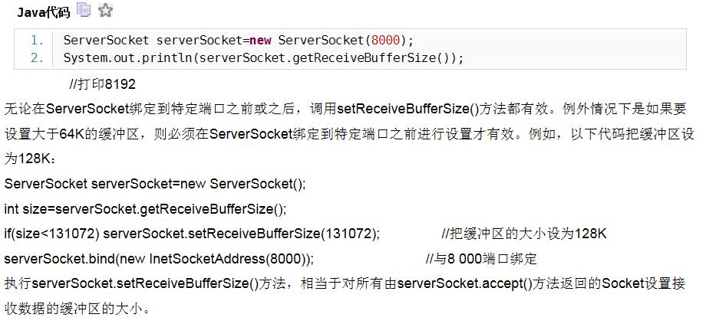

15 | 设定连接时间、延迟和带宽的相对重要性
 | l public void setPerformancePreferences(int connectionTime,int latency,int bandwidth)
 | 该方法的作用与Socket的setPerformancePreferences()方法的作用相同，用于设定连接时间、延迟和带宽的相对重要性。

16 | 创建多线程的服务器
 | 为每个客户端分配一个线程 。客户端负责socket的关闭。
 | 新建一个server端的socket类
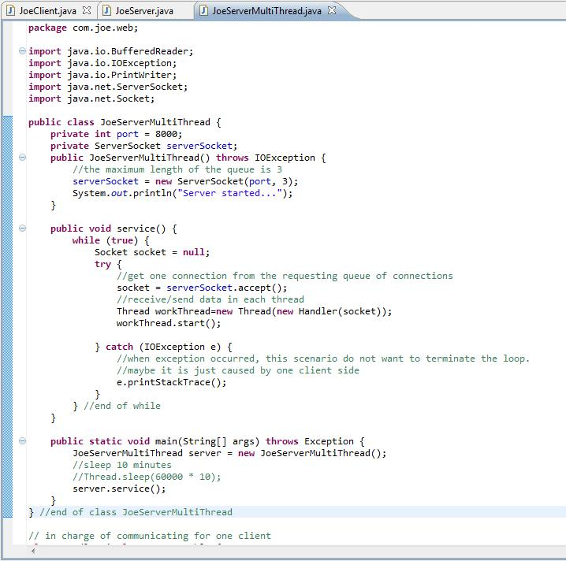

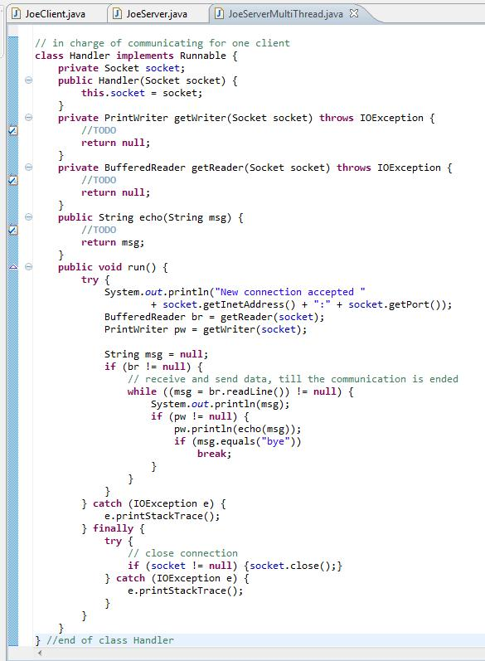

17 | 创建线程池
 | 每个客户都分配一个新的工作线程。当工作线程与客户通信结束，这个线程就被销毁。这种实现方式有以下不足之处。
 | a) 服务器创建和销毁工作线程的开销（包括所花费的时间和系统资源）很大。如果服务器需要与许多客户通信，并且与每个客户的通信时间都很短，
 | 那么有可能服务器为客户创建新线程的开销比实际与客户通信的开销还要大。
 | b) 除了创建和销毁线程的开销之外，活动的线程也消耗系统资源。每个线程本身都会占用一定的内存（每个线程需要大约1M内存），如果同时有大量客户连接服务器，
 | 就必须创建大量工作线程，它们消耗了大量内存，可能会导致系统的内存空间不足。
 | c) 如果线程数目固定，并且每个线程都有很长的生命周期，那么线程切换也是相对固定的。不同操作系统有不同的切换周期，一般在20毫秒左右。
 | 这里所说的线程切换是指在Java虚拟机，以及底层操作系统的调度下，线程之间转让CPU的使用权。如果频繁创建和销毁线程，那么将导致频繁地切换线程，
 | 因为一个线程被销毁后，必然要把CPU转让给另一个已经就绪的线程，使该线程获得运行机会。在这种情况下，线程之间的切换不再遵循系统的固定切换周期，
 | 切换线程的开销甚至比创建及销毁线程的开销还大。

 | 线程池为线程生命周期开销问题和系统资源不足问题提供了解决方案。线程池中预先创建了一些工作线程，它们不断从工作队列中取出任务，然后执行该任务。
 | 当工作线程执行完一个任务时，就会继续执行工作队列中的下一个任务。线程池具有以下优点：
 | a) 减少了创建和销毁线程的次数，每个工作线程都可以一直被重用，能执行多个任务。
 | b) 可以根据系统的承载能力，方便地调整线程池中线程的数目，防止因为消耗过量系统资源而导致系统崩溃。
 | 如下面所示，ThreadPool类提供了线程池的一种实现方案。
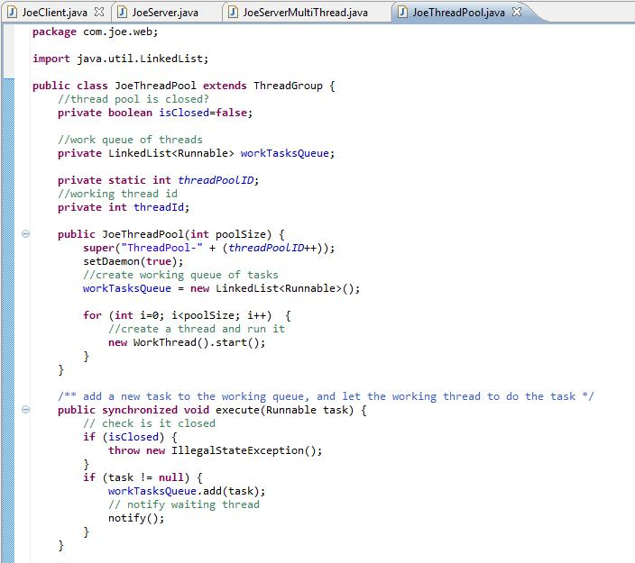

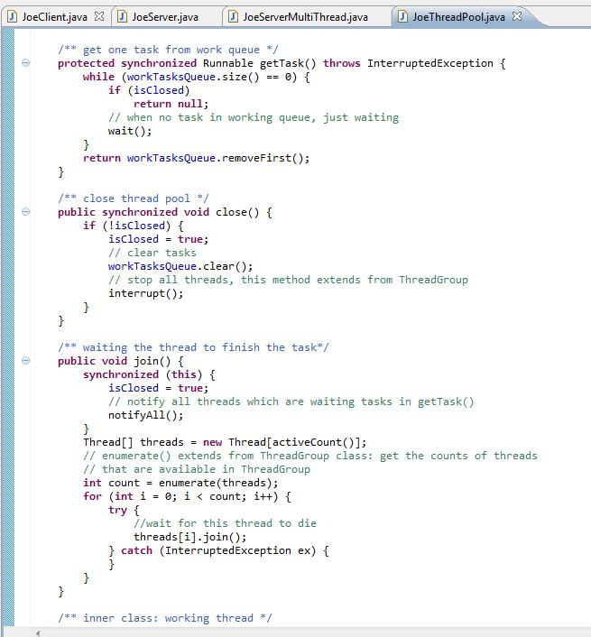

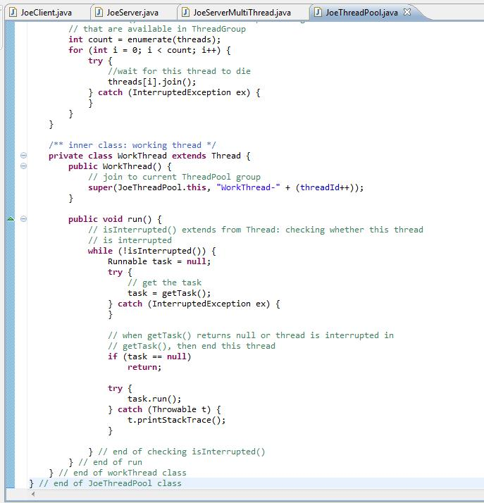

 | 在ThreadPool类中定义了一个LinkedList类型的workQueue成员变量，它表示工作队列，用来存放线程池要执行的任务，每个任务都是Runnable实例。
 | ThreadPool类的客户程序（利用ThreadPool来执行任务的程序）只要调用ThreadPool类的execute (Runnable task)方法，就能向线程池提交任务。
 | 如果线程池已经关闭，就不再接收任务，否则就把任务加入到工作队列中，并且唤醒正在等待任务的工作线程。
 | 在ThreadPool类的构造方法中，会创建并启动若干工作线程，工作线程的数目由构造方法的参数poolSize决定。WorkThread类表示工作线程，它是ThreadPool类的内部类。
 | 工作线程从工作队列中取出一个任务，接着执行该任务，然后再从工作队列中取出下一个任务并执行它，如此反复。

 | 工作线程从工作队列中取任务的操作是由ThreadPool类的getTask()方法实现的，它的处理逻辑如下：
 | a) 如果队列为空并且线程池已关闭，那就返回null，表示已经没有任务可以执行了；
 | b) 如果队列为空并且线程池没有关闭，那就在此等待，直到其他线程将其唤醒或者中断；
 | c) 如果队列中有任务，就取出第一个任务并将其返回。
 | 线程池的join()和close()方法都可用来关闭线程池。join()方法确保在关闭线程池之前，工作线程把队列中的所有任务都执行完。
 | 而close()方法则立即清空队列，并且中断所有的工作线程。

 | 线程池的join()和close()方法都可用来关闭线程池。join()方法确保在关闭线程池之前，工作线程把队列中的所有任务都执行完。
 | 而close()方法则立即清空队列，并且中断所有的工作线程。
 | ThreadPool类是ThreadGroup类的子类。ThreadGroup类表示线程组，它提供了一些管理线程组中线程的方法。
 | 例如，interrupt()方法相当于调用线程组中所有活着的线程的interrupt()方法。线程池中的所有工作线程都加入到当前ThreadPool对象表示的线程组中。
 | ThreadPool类在close()方法中调用了interrupt()方法：

 | 以上interrupt()方法用于中断所有的工作线程。interrupt()方法会对工作线程造成以下影响：
 | a) 如果此时一个工作线程正在ThreadPool的getTask()方法中因为执行wait()方法而阻塞，则会抛出InterruptedException；
 | b) 如果此时一个工作线程正在执行一个任务，并且这个任务不会被阻塞，那么这个工作线程会正常执行完任务，但是在执行下一轮while (!isInterrupted()) {…}循环时，
 | 由于isInterrupted()方法返回true，因此退出while循环。

18 | 建立线程池的测试类
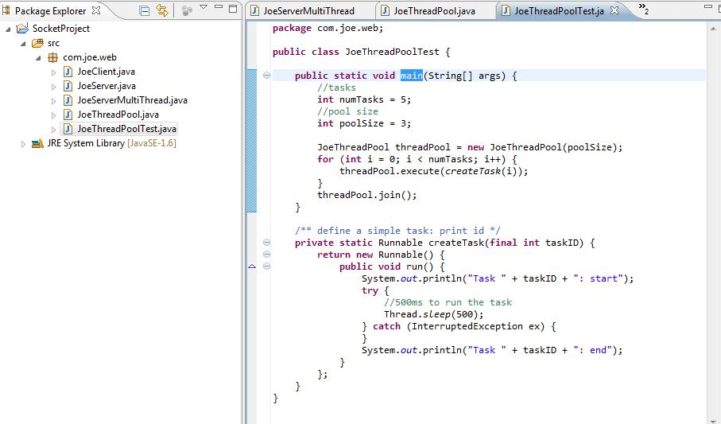

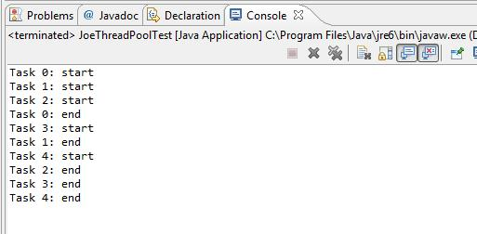

 | main()方法接着创建线程池和任务，并且由线程池来执行这些任务，最后调用线程池的join()方法，等待线程池把所有的任务执行完毕。
 | 从打印结果看出，主线程等到工作线程执行完所有任务后，才结束程序。如果把main()方法中的“threadPool.join()”改为“threadPool.close()”，
 | 再运行程序，则会看到，尽管有一些任务还没有执行，程序就运行结束了。

19 | 下面用线程池来完成与客户的通信任务。
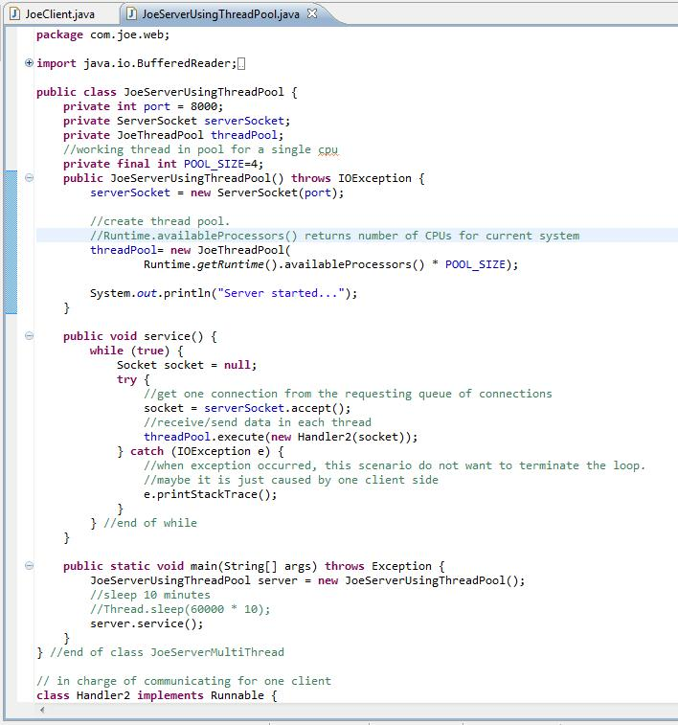

 | Handler2和第16步里（创建多线程的服务器）里的Handler代码一致。
 | 在以上方法中，每接收到一个客户连接，就向线程池ThreadPool提交一个与客户通信的任务。
 | ThreadPool把任务加入到工作队列中，工作线程会在适当的时候从队列中取出这个任务并执行它。

20 | 使用JDK类库提供的线程池
 | java.util.concurrent包提供了现成的线程池的实现，功能也更强大。
 | Executor接口表示线程池，它的execute(Runnable task)方法用来执行Runnable类型的任务。Executor的子接口ExecutorService中声明了管理线程池的一些方法，
 | 比如用于关闭线程池的shutdown()方法等。Executors类中包含一些静态方法，它们负责生成各种类型的线程池ExecutorService实例，
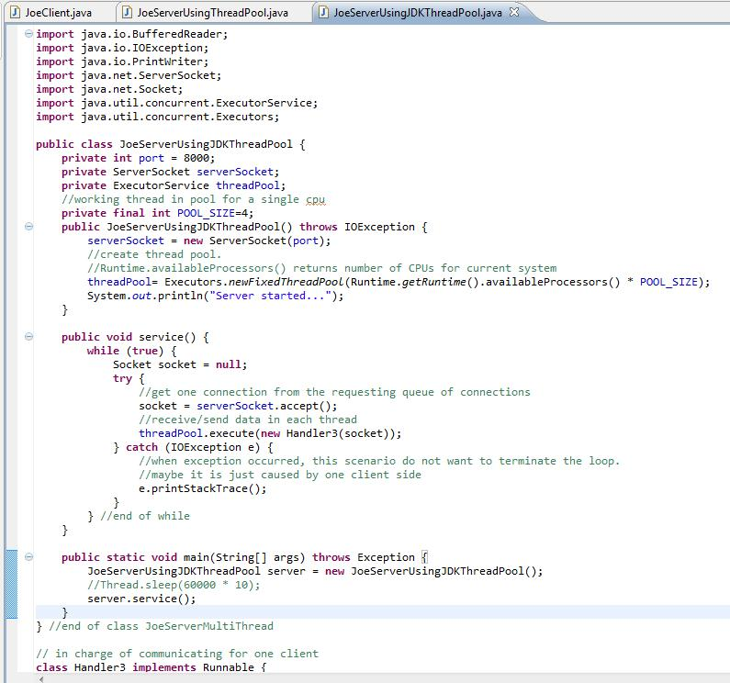

 | Handler3和第16步里（创建多线程的服务器）里的Handler代码一致。
 | 在EchoServer的构造方法中，调用Executors.newFixedThreadPool()创建了具有固定工作线程数目的线程池。
 | 在service()方法中，通过调用executor- Service.execute()方法，把与客户通信的任务交给了ExecutorService线程池来执行。

21 | 使用线程池的注意事项
 | 1．死锁
 | 2．系统资源不足
 | 3．并发错误
 | 4．线程泄漏
 | 5．任务过载
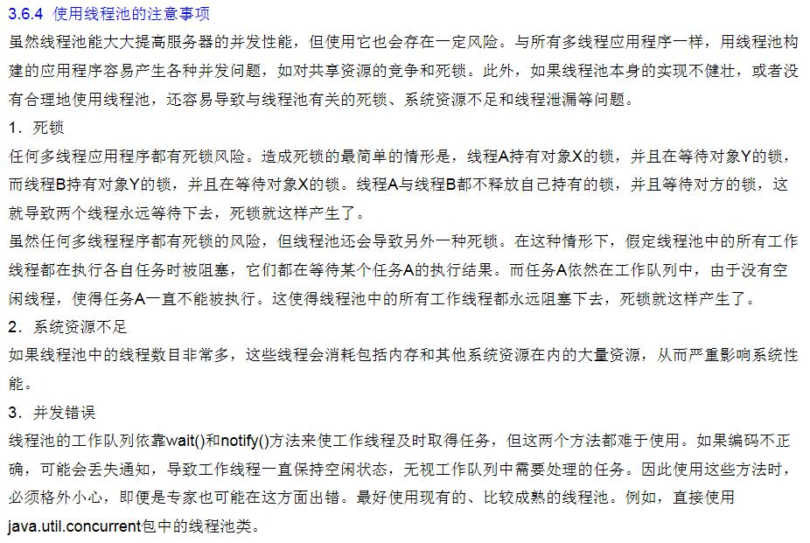

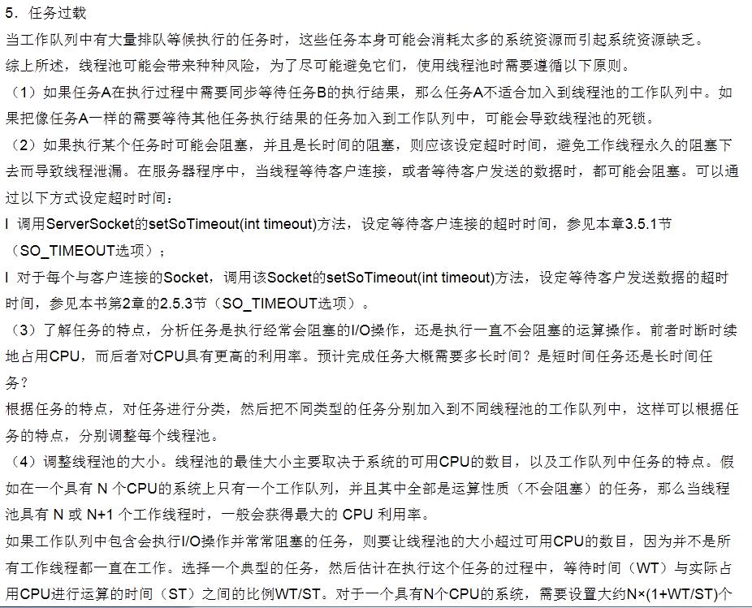

22 | 关闭服务器
 | 前面介绍都无法关闭自身，只有依靠操作系统来强行终止服务器程序。这种强行终止服务器程序的方式尽管简单方便，但是会导致服务器中正在执行的任务被突然中断。
 | 如果服务器处理的任务不是非常重要，允许随时中断，则可以依靠操作系统来强行终止服务器程序；
 | 如果服务器处理的任务非常重要，不允许被突然中断，则应该由服务器自身在恰当的时刻关闭自己。

 | 本处介绍的服务器就具有关闭自己的功能。它除了在8000端口监听普通客户程序EchoClient的连接外，还会在8001端口监听管理程序AdminClient的连接。
 | 当EchoServer服务器在8001端口接收到了AdminClient发送的“shutdown”命令时，EchoServer就会开始关闭服务器，它不会再接收任何新的EchoClient进程的连接请求，
 | 对于那些已经接收但是还没有处理的客户连接，则会丢弃与该客户的通信任务，而不会把通信任务加入到线程池的工作队列中。
 | 另外，EchoServer会等到线程池把当前工作队列中的所有任务执行完，才结束程序。
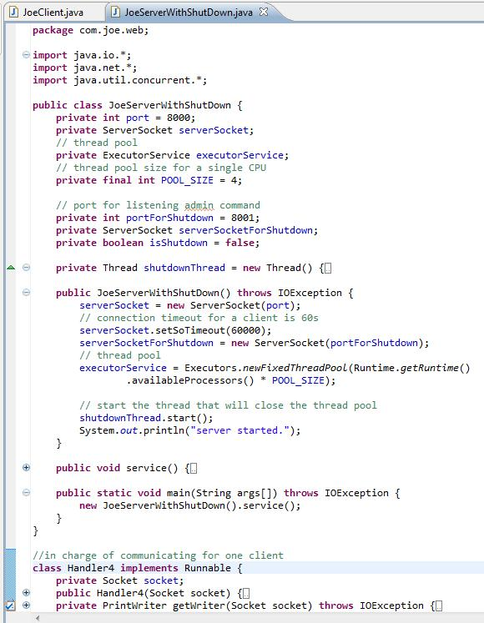

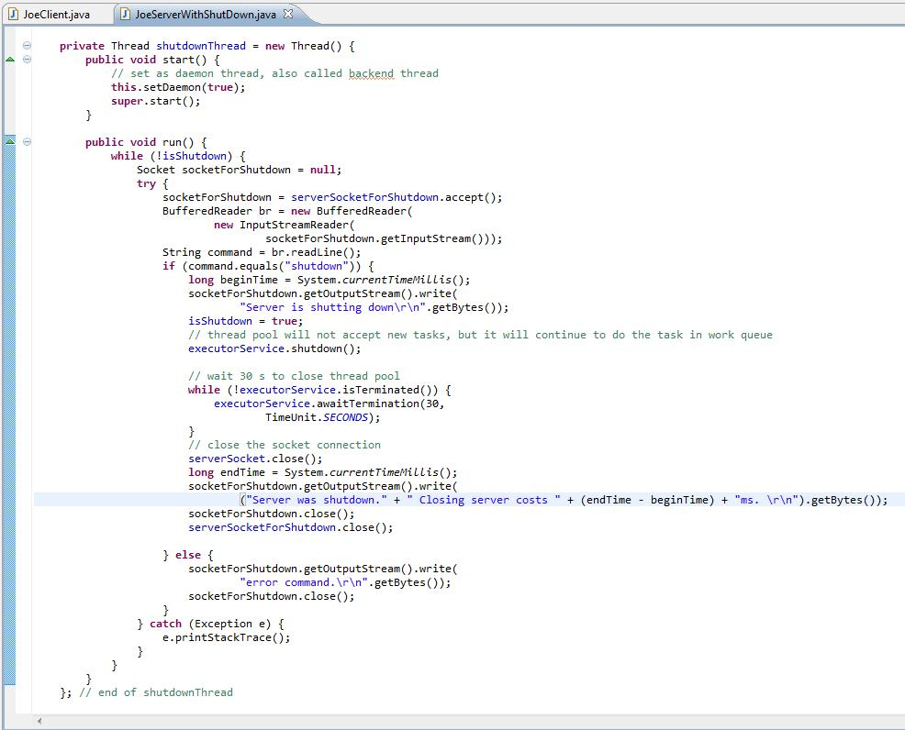

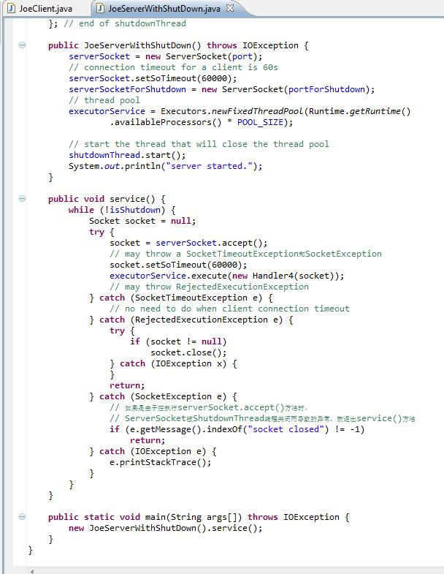

 | Handler4和第16步里（创建多线程的服务器）里的Handler代码一致。
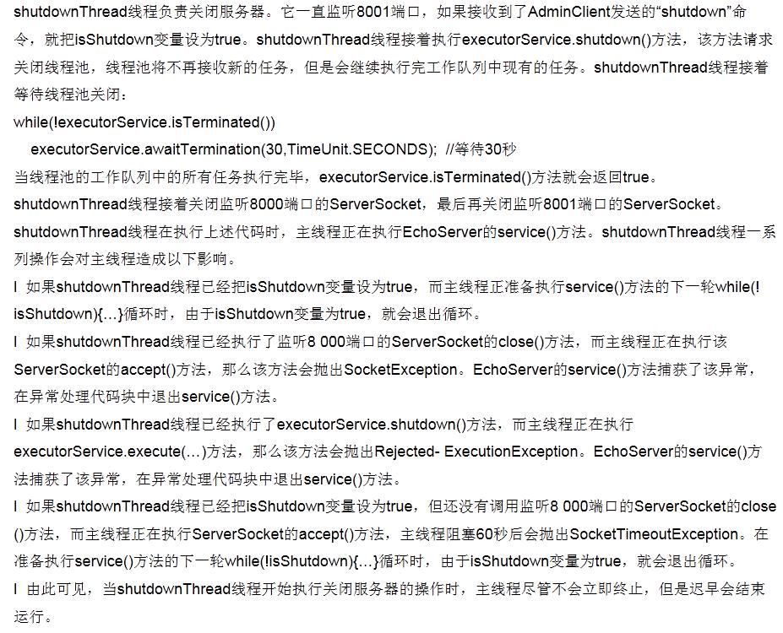

 | 关闭server的客户端代码：
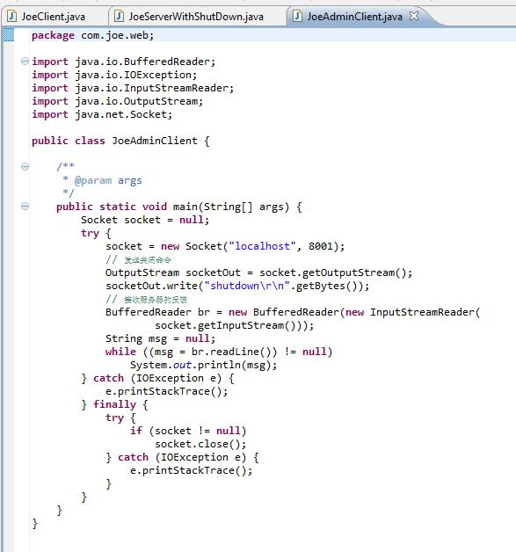

 | 在JoeServerWithShutDown运行后，运行这个关闭server的客户端，结果是：

 | 那个server确实被关闭了。

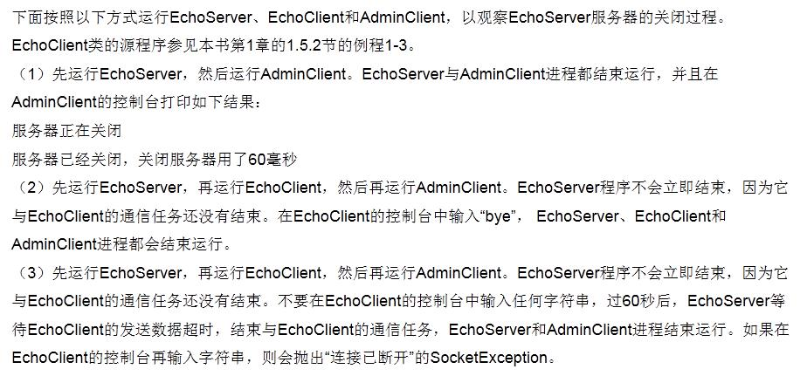

23 | 总结
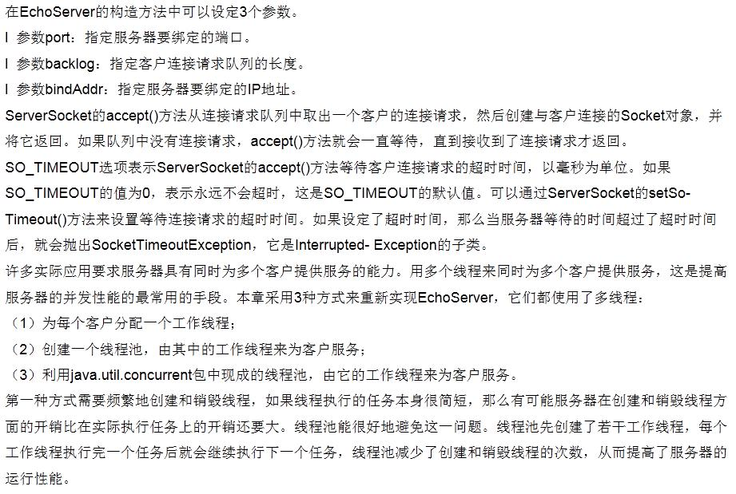

 | http://fuchangle.iteye.com/blog/1727059

Sheet2
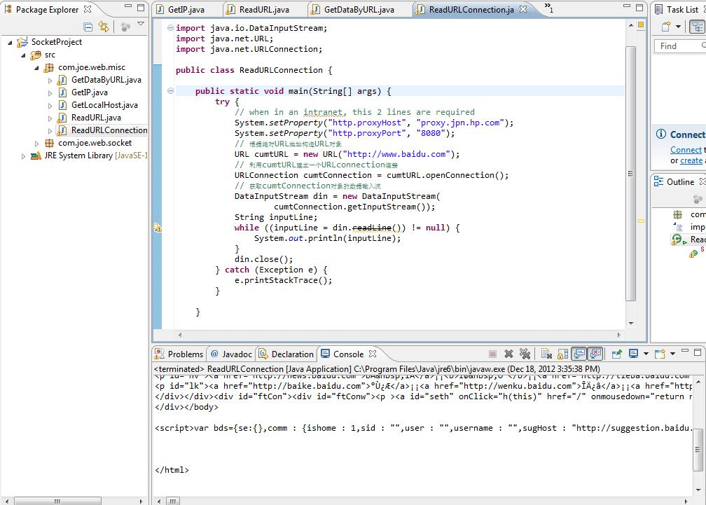
1 | 利用Java InetAddress获取本机的IP地址
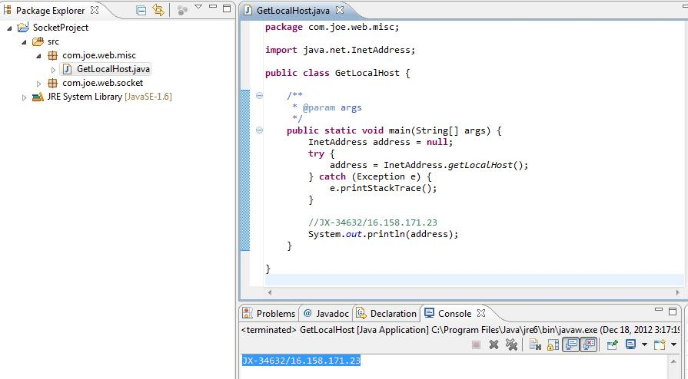

2 | java根据域名获得IP地址
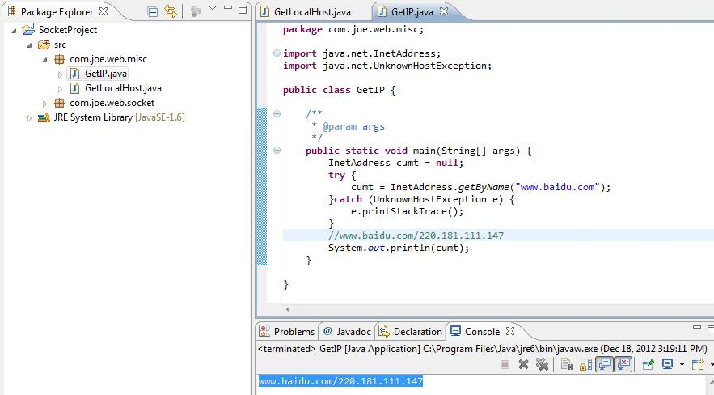

3 | URL类获取其特征的主要方法：

4 | 用URL获取网络上资源的HTML文件
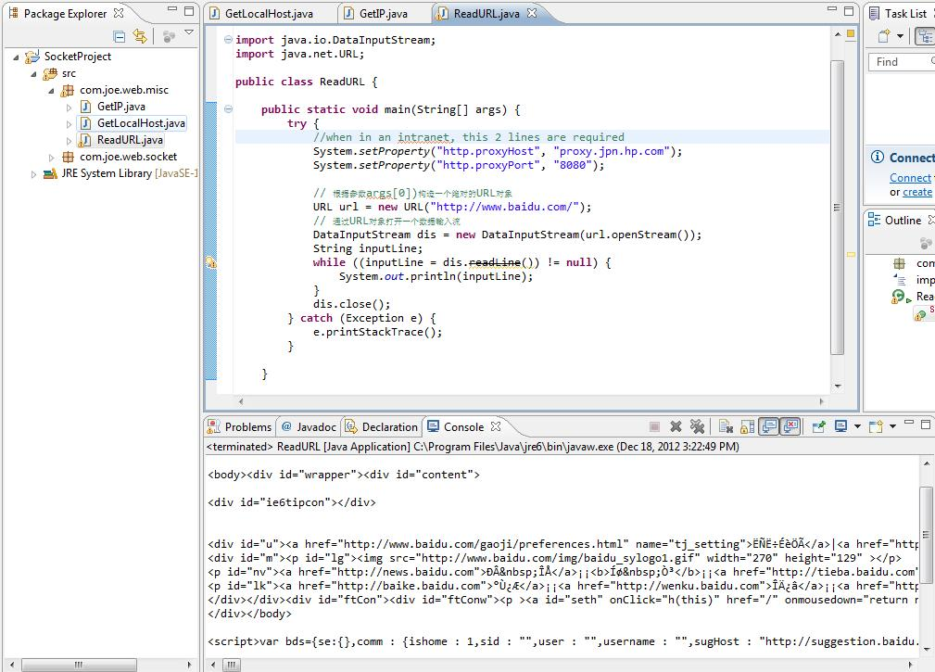

5 | 用URL获取文本和图像

6 | URLConection()类

